27
Cuadro 27. SUPERFICIE REFORESTADA EN LA REPÚBLICA,
SEGÚN TIPO DE PLANTACIÓN: AÑOS 2014-18

Tipo de plantación | Superficie reforestada (en hectáreas)
 | 2014 | 2015 | 2016 | 2017 (P) | 2018 (P)
TOTAL | 273.1 | 567.0 | 1,960.9 | 1,891.6 | 8,362.9
Comerciales | 7.2 | 259.2 | - | - | 125.0
Comunidades | 10.4 | 82.1 | 499.8 | - | 20.4
Compensación ecológica | 67.1 | 8.2 | 56.5 | - | …
Proyectos de MIAMBIENTE | 159.3 | 187.7 | 1,329.9 | 1,891.6 | 8,203.5
ONG's y escuelas | 29.1 | 25.8 | 74.8 | - | 14.0
Otros | - | 4.1 | - | - | -

… Información no disponible.
- Cantidad nula o cero.
(P) Cifras preliminares.
Fuente: Dirección de Forestal. Ministerio de Ambiente (MIAMBIENTE).
(MIAMBIENTE).

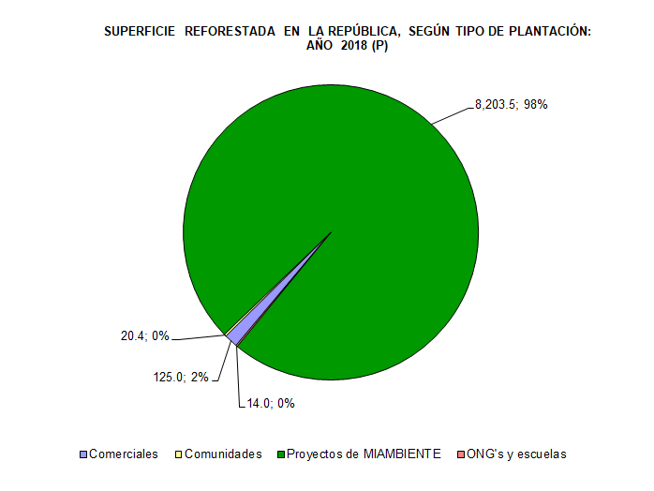

 | Comerciales | 125.0 | 1.5
 | Comunidades | 20.4 | 0.2
 | Proyectos de MIAMBIENTE | 8,203.5 | 98.1
 | ONG's y escuelas | 14.0 | 0.2

 |  | 8362.9 | 100.0

